キャラシート
 |  |  |  |  | 環境 | ＰＬ名 |  |  | 次回セッション |  |  |  | ※先にこちらの欄を入力する事で左欄にある程度数値が自動反映されます
 |  |  |  |  | 蟹 | カゲロウ |  |  | 次回状態 |  | －
 |  |  |  |  |  |  |  |  | 持ち越し因子ダイス |  | －
年齢 |  | 身長 |  | 容姿 |  | カルマ |  |  | 崩壊深度 |  | －
20歳くらいでいい |  | 206cmらしいぞ？ |  | 最高の騎士 |  | － |  |  | 後遺症 |  | － |  | ▼ステータス計算
中層YDF隊員（LUNA隊） |  |  |  |  |  | 所属 | 民主機構オルレアン |  | － |  | － |  | 能力タイプ
 |  |  |  |  |  | 在住エリア | 中層【ミズガルズ】 |  | － |  | － |  | 基礎パラメーター
...
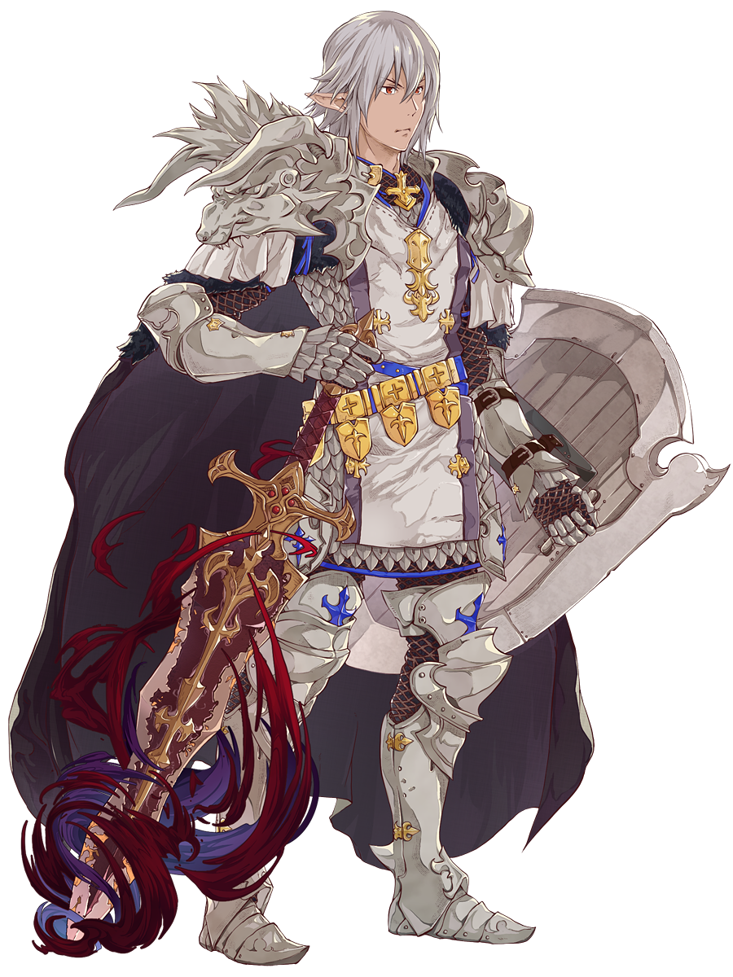
 | 身体タイプ | ハイブリッド |  |  |  | ライフパス |  |  |  |  |  |  | 筋力
 |  |  |  |  |  | ライフ＆ライフ |  | 再生 | スタンス |  | 唯我独尊 |  | 耐久
 |  |  |  |  |  |  |  | 悪名 | トゥルー |  | 謙虚 |  | 知力
 | 活性タイプ | 増強型 |  |  |  | キャライメージ |  |  |  | エキスパ | - | - | 精神
 |  |  |  |  |  |  |  |  |  | 探索技能 |  | ＳＰＥ補正 | 器用
 |  |  |  |  |  |  |  |  |  | 力技 | 1 |  | 敏捷
 |  | パラメーター |  |  |  |  |  |  |  | 威圧 | 9 |  | 運
19 |  | 筋力 |  | 1 |  |  |  |  |  | 観察眼 | 2 |  | 計
 |  | 耐久 |  | 17 |  |  |  |  |  | 察知 | 5
24 |  | 知力 |  | 1 |  |  |  |  |  | 知識 | 1
 |  | 精神 |  | 1 |  |  |  |  |  | 技術 | 5
23％ |  | 器用 |  | 8 |  |  |  |  |  | 隠密 | 8
 |  | 敏捷 |  | 8 |  |  |  |  |  | 俊敏 | 8 |  | キャラ特性付与パラメーター
8 |  | 運 |  | 11 |  |  |  |  |  | 話術 | 5 |  | キャラ特性
 |  |  |  |  |  |  |  |  |  | 読心 | 2 |  | 筋力
0 |  | 能力精度 |  | 4 |  |  |  |  |  | 閃き | 7 |  | 耐久
 |  |  |  |  |  |  |  |  |  | 幸運 | 11 |  | 知力
4 |  | 発動スペック |  | 3 |  |  |  |  |  | キャラ特性 |  |  | 精神
 |  |  |  |  |  |  |  |  |  | メイン盾 |  |  | 器用
 |  |  |  |  |  |  |  |  |  | リーダーシップ |  |  | 敏捷
 |  | 攻撃力 |  |  |  |  |  |  |  | 謙虚なﾅｲﾄ |  |  | 運
＋1Ｄ６ |  | 格闘 | 1Ｄ６ | ＋0 |  |  |  |  |  | ユグドラシルのイチロー |  |  | 消費pt
 |  |  |  |  |  |  |  |  |  | 半賢者の石
＋1Ｄ６ |  | 武器 | 3Ｄ６ | ＋1 |  |  |  |  |  | （リアル話） |  |  | 攻撃力取得 1D6/3点 固定値１/1点 点移行/2点
 |  |  |  |  |  | アライメント |  |  |  | 睡眠回復量
＋1Ｄ６ |  | 能力 | 2Ｄ６ | ＋1 |  | 混沌にして中立 |  |  |  | ＨＰ＆ＰＰ回復量 |  | 5 +２Ｄ６ | 取得結果
 |  |  |  |  |  |  |  |  |  | 暴走率回復量 |  | 0 +２Ｄ６
...
 |  |  |  |  | 環境 | ＰＬ名 |  |  | 次回セッション |  |  |  | ※先にこちらの欄を入力する事で左欄にある程度数値が自動反映されます
 |  |  |  |  |  | 能力名 |  |  |  |  |  |  | 格闘攻撃
 | 消費アイテム／アタッチメント |  |  | 所持品 |  | なんで心を読まれたのかとギクッとしてびびっただろ |  |  |  |  |  |  | 武器攻撃
 | － |  |  |  |  |  |  |  |  |  |  |  | 能力攻撃
 | －
 | － |  |  |  |  | 能力説明
 | － |  |  |  |  | 精神干渉能力。 頑張れば洗脳とかできるが私はそんな卑怯なことしない
 | －
 | －
...

チラ裏ZONE
...
筋力 |  | 1
耐久 |  | 17
知力 |  | 1
精神 |  | 1
器用 |  | 8
敏捷 |  | 8
運 |  | 11
なんで心を読まれたのかとギクッとしてびびっただろ | パラメーター | キャラクター身辺調査書
精神干渉能力。 頑張れば洗脳とかできるが私はそんな卑怯なことしない
...
基礎構成： 特性：

 | 自宅
 | 休日の 過ごし方

 | 好きな場所
 | 嫌いな場所
 | 温度

 | 音楽
 | 芸術
 | 文学
...

